Sheet1
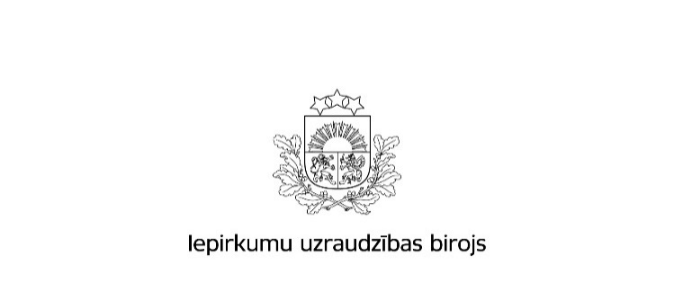

Kopējā publicēto paziņojumu skaita un publikācijās norādītās kopējās līgumcenas pieaugums attiecībā pret 2017.gadu

Gads |  | Iepirkumu izsludināšanas publikāciju skaits * | Rezultātu paziņojumu skaits * | Kopējā līgumcena, milj.EUR, bez PVN * | Rezultātu paziņoju-mu ar norādi par līgumiem vispārīgās vienoša-nās ietvaros skaits | Rezultātos norādītā līgumcena (EUR bez PVN) par līgumiem vispārīgās vienošanās ietvaros
Publisko iepirkumu likums
2017.gads | Virs un zem ES līgumcenu sliekšņa kopā | 5,231 | 4,353 | 2,068,577,123 | 0 | 0
 | Virs ES līgumcenu sliekšņa *** | 1,823 | 1,643 | 1,501,080,447 | 0 | 0
 | Zem ES līgumcenu sliekšņa ** | 3,408 | 2,710 | 567,496,676 | 0 | 0
 | 8.² un 9. panta kārtībā **** | 8,448 | 7,990 | 225,291,358 | 0 | 0
 | Kopā | 13,679 | 12,343 | 2,293,868,481 | 0 | 0
2018.gads | Virs un zem ES līgumcenu sliekšņa kopā | 4,625 | 5,968 | 2,918,794,325 | 5,636 | 2,763,323,202
 | Virs ES līgumcenu sliekšņa *** | 1,462 | 2,159 | 2,195,769,335 | 1,924 | 2,045,042,424
 | Zem ES līgumcenu sliekšņa ** | 3,163 | 3,809 | 723,024,990 | 3,712 | 718,280,778
 | 9. panta kārtībā **** | 7,824 | 6,389 | 209,974,463 | 0 | 0
 | Kopā | 12,449 | 12,357 | 3,128,768,788 | 5,636 | 2,763,323,202
Īpatsvars (%) pieaugums gadā | Virs un zem ES līgumcenu sliekšņa kopā | -11.6% | 37.1% | 41.1% | 0.0% | 0.0%
 | Virs ES līgumcenu sliekšņa *** | -19.8% | 31.4% | 46.3% | 0.0% | 0.0%
 | Zem ES līgumcenu sliekšņa ** | -7.2% | 40.6% | 27.4% | 0.0% | 0.0%
 | 9. panta kārtībā **** | -7.4% | -20.0% | -6.8% | 0.0% | 0.0%
 | Kopā | -9.0% | 0.1% | 36.4% | 0.0% | 0.0%
Ministru kabineta noteikumi Nr.104
2017.gads | Kopā | 4820 | 3456 | 441,548,225 | 0 | 0
2018.gads | Kopā | 3331 | 2974 | 486,518,582 | 0 | 0
Īpatsvars (%) pieaugums gadā |  | -30.9% | -13.9% | 10.2% | 0.0% | 0.0%
Sabiedrisko pakalpojumu sniedzēju iepirkumu likums
2017.gads | Kopā | 229 | 123 | 238,067,384 | 0 | 0
2018.gads | Kopā | 148 | 170 | 460,579,597 | 164 | 431,279,182
Īpatsvars (%) pieaugums gadā |  | -35.4% | 38.2% | 93.5% | 0.0% | 0.0%
Publiskās un privātās partnerības likums
2017.gads | Kopā | 0 | 0 | 0 | 0 | 0
2018.gads | Kopā | 1 | 0 | 0 | 0 | 0
Īpatsvars (%) pieaugums gadā |  | 0.0% | 0.0% | 0.0% | 0.0% | 0.0%
Aizsardzības un drošības jomas iepirkumu likums
2017.gads | Kopā | 30 | 31 | 31,273,299 | 0 | 0
2018.gads | Kopā | 34 | 30 | 94,070,058 | 0 | 0
Īpatsvars (%) pieaugums gadā |  | 13.3% | -3.2% | 200.8% | 0.0% | 0.0%
2017.gads | Pavisam kopā | 18,758 | 15,953 | 3,004,757,389 | 0 | 0
2018.gads | Pavisam kopā | 15,963 | 15,531 | 4,169,937,025 | 5,800 | 3,194,602,384
Īpatsvars (%) pieaugums gadā |  | -14.9% | -2.6% | 38.8% | 0.0% | 0.0%
 | Avots: IUB Publikāciju vadības sistēmas datu bāze
 | Aprēķins veikts uz 30.01.2019.

Apzīmējumu skaidrojumi: * ´Iepirkumu izsludināšanas publikāciju skaits´ - norādītais skaitlis veidojas no iepirkumiem, kuri IUB izsludināti, izmantojot šāda veida publikāciju veidlapas: Paziņojums par kvalifikācijas sistēmu, Paziņojums par līgumu (PIL, SPSIL, ADJIL), Paziņojums par sociālajiem un citiem īpašiem pakalpojumiem - paziņojums par līgumu (PIL, SPSIL), Paziņojums par koncesiju, Paziņojums par metu konkursu (PIL,SPSIL), Paziņojums par plānoto līgumu, Paziņojums par finansējuma saņēmēja iepirkuma procedūru. * ´Rezultātu paziņojumu skaits´ - norādītais skaitlis veidojas no šāda veida publikāciju veidlapām: Paziņojums par iepirkuma procedūras rezultātiem aizsardzības un drošības jomā, Paziņojums par metu konkursa rezultātiem (PIL, SPSIL), Paziņojums par sociālajiem un citiem īpašiem pakalpojumiem - paziņojums par līguma slēgšanas tiesību piešķiršanu (PIL, SPSIL), Informatīvs paziņojums par noslēgto līgumu, Paziņojums par finansējuma saņēmēja iepirkumu procedūras rezultātiem, Paziņojums par koncesijas piešķiršanu, Paziņojums par līguma slēgšanas tiesību piešķiršanu (PIL, SPSIL). Datos ietverti līgumi vispārīgās vienošanās ietvaros. * ´Kopējā līgumcena milj.EUR, bez PVN´ norādītā kopsumma veidojas no iepriekš minētajos rezultātu paziņojumos norādītās līgumu cenas. Datos ietverti līgumi vispārīgās vienošanās ietvaros.

